КЭ часть 2
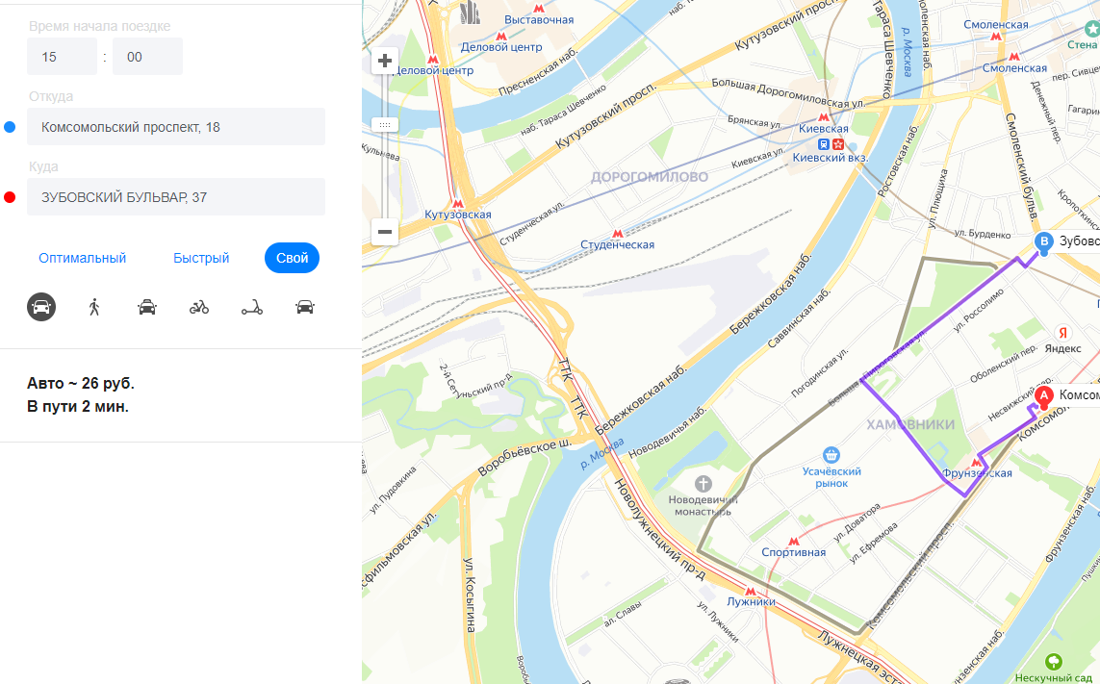
 | Формулы
 | Расчёт времени поездки | T = (S/V)*60 | T - время, (S - расстояние / на V - cкорость )* 60
 | Расчёт стоимости поездки | N = S * cost (20) | N - стоимость, S - расстояние, Cost (cтоимость) - за 1 километр или за минуту
 | Собственный автомобиль | cost = 20 руб - 1 км
Группа проверок | Название класса | Границы | Тестовые данные внутри класса (содержимое поля) | Тестовые данные на границах (содержимое поля) | Пояснение и оптимизации
Расстояние между адресами | расстояние АБ > 0 | Набор | М. Пироговская, 25 - 3-я Фрунзенская улица, 12
 | расстояние = 0 | Набор | М. Пироговская, 25 - М. Пироговская, 25 |  | В работе над ошибками решил изменить данный класс на " расстояние = 0", дабы говорить о том, что расстояние будет отрицательным не совсем корректно.
 | АБ = БА | Набор | Усачева, 3 Комсомольский проспект, 18 = Комсомольский проспект, 18 Усачева, 3 |  | Ситуация, когда маршрут из точки А в Б равен маршруту Б в А. Ситуация отображена в тест-кейсе
 | АБ != БА | Набор | М. Пироговская, 25 Комсомольский проспект, 18 != Комсомольский проспект, 18 М. Пироговская, 25 |  | Ситуация, когда маршрут из точки А в Б отличен от маршрута Б в А. Ситуация отображена в тест-кейсе
Время начала движения | 00:01 - 08:00 | 00:01; 08:00 | 05:00 | 00:00,00:01, 00:02, 07:59, 08:00, 08:01 | Решил объединить для данных классно эквивалентности, дабы тут все понятно. Наша оптимизация заключается в том, что мы проверям систему сначала внутри класса если проверки прошли успешно, то система работает и можно продолжать. В дальнейшем проверяем граничные значение и убеждаемся в том, что система работает исправно.Проводим проверки вне и на один шаг внутрь границ. В оптимизации мы исключае проверки, которые повторяются и логически понимаем, что если данная проверка была раньше, то нет смысла её повторять и оставляем ее в том классе эквивалентности. Это касается: 08:01, 12:01, 18:01, 22:01, 00:00.
 | 08:01 -12:00 | 08:01; 12:00 | 11:00 | 08:00,08;01 08:02, 11:59, 12:00, 12:01
 | 12:01 - 18:00 | 12:01; 18:00 | 15:00 | 12:00,12:01,12:02, 17:59, 18:00, 18:01
 | 18:01 - 22:00 | 18:01; 22:00 | 21:00 | 18:00,18:01,18:02, 21:59, 22:00, 22:01
 | 22:01 - 00:00 | 22:01; 00:00 | 23:00 | 22:00,22:01,00:00,22:02, 23:59, 00:01
Мои данные |  | Заключение

1. Собственный автомобиль |  | Мои расчеты и расчетные данные, которые выводит тренажер Яндекс.Маршруты не совпадают. Моей ошибки в этом нет. Проведя расчеты я привожу к выводу, что это связано с тем, что при расчете времени и стоимости поездки не учитываются огромное количество дополнительных параметров, например: минимальная стоимость поездки, пробки, повотор, ограничения, обстановка на дороге и т.д. Можно почитать статью "Время — деньги. Как мы учили Яндекс.Такси точно рассчитывать стоимость поездки " https://habr.com/ru/company/yandex/blog/344954/ Решение поставленной задачи я вижу так.
2. Время начала поездки | 15.00 ч. - 40 км/ч
3. Точка А | Комсомольский проспект, 18
4. Точка В | Зубовский бульвар, 37
5. Расчет времени поездки | 4 мин.
6. Расчет стоимости поездки | 58руб.
Данные Тренажера

1. Собственный автомобиль
2. Время начала поездки | 15.00 ч. - 40 км/ч
3. Точка А | Комсомольский проспект, 18
4. Точка В | Зубовский бульвар, 37
5. Расчет времени поездки | 2 мин.
6. Расчет стоимости поездки | 26руб.

